Cadastro_Equipamentos
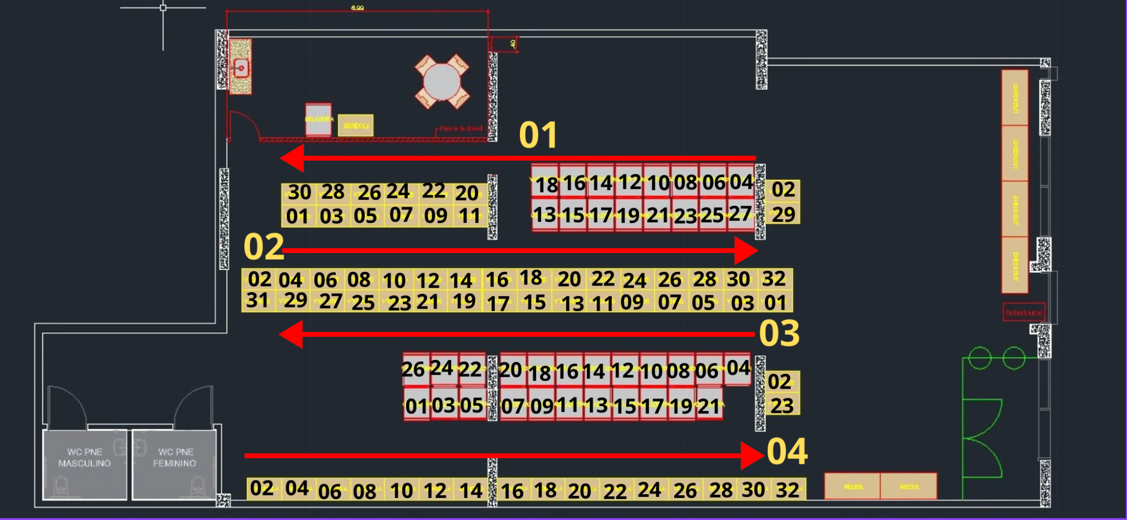
galpao_id | rua_num | equipamento_num | tipo_equipamento | regra_alocacao | Regras | Contagem
LJ160001 | 1 | 2 | prateleira |  | Geladeira
LJ160001 | 1 | 4 | geladeira |  | Freezer
LJ160001 | 1 | 6 | geladeira |  | Prateleira
LJ160001 | 1 | 8 | geladeira
LJ160001 | 1 | 10 | geladeira
LJ160001 | 1 | 12 | geladeira
LJ160001 | 1 | 14 | geladeira
LJ160001 | 1 | 16 | geladeira
LJ160001 | 1 | 18 | geladeira
LJ160001 | 1 | 20 | prateleira
LJ160001 | 1 | 22 | prateleira
LJ160001 | 1 | 24 | prateleira
LJ160001 | 1 | 26 | prateleira
LJ160001 | 1 | 28 | prateleira
LJ160001 | 1 | 30 | prateleira
LJ160001 | 2 | 1 | prateleira
LJ160001 | 2 | 2 | prateleira
LJ160001 | 2 | 3 | prateleira
LJ160001 | 2 | 4 | prateleira
LJ160001 | 2 | 5 | prateleira
LJ160001 | 2 | 6 | prateleira
LJ160001 | 2 | 7 | prateleira
LJ160001 | 2 | 8 | prateleira
LJ160001 | 2 | 9 | prateleira
LJ160001 | 2 | 10 | prateleira
LJ160001 | 2 | 11 | prateleira
LJ160001 | 2 | 12 | prateleira
LJ160001 | 2 | 13 | geladeira
LJ160001 | 2 | 14 | prateleira
LJ160001 | 2 | 15 | geladeira
LJ160001 | 2 | 16 | prateleira
LJ160001 | 2 | 17 | geladeira
LJ160001 | 2 | 18 | prateleira
LJ160001 | 2 | 19 | geladeira
LJ160001 | 2 | 20 | prateleira
LJ160001 | 2 | 21 | geladeira
LJ160001 | 2 | 22 | prateleira
LJ160001 | 2 | 23 | geladeira
LJ160001 | 2 | 24 | prateleira
LJ160001 | 2 | 25 | geladeira
LJ160001 | 2 | 26 | prateleira
LJ160001 | 2 | 27 | geladeira
LJ160001 | 2 | 28 | prateleira
LJ160001 | 2 | 29 | prateleira
LJ160001 | 2 | 30 | prateleira
LJ160001 | 2 | 32 | prateleira
LJ160001 | 3 | 1 | prateleira
LJ160001 | 3 | 2 | prateleira
LJ160001 | 3 | 3 | prateleira
LJ160001 | 3 | 4 | geladeira
LJ160001 | 3 | 5 | prateleira
LJ160001 | 3 | 6 | geladeira
LJ160001 | 3 | 7 | prateleira
LJ160001 | 3 | 8 | geladeira
LJ160001 | 3 | 9 | prateleira
LJ160001 | 3 | 10 | geladeira
LJ160001 | 3 | 11 | prateleira
LJ160001 | 3 | 12 | geladeira
LJ160001 | 3 | 13 | prateleira
LJ160001 | 3 | 14 | geladeira
LJ160001 | 3 | 15 | prateleira
LJ160001 | 3 | 16 | geladeira
LJ160001 | 3 | 17 | prateleira
LJ160001 | 3 | 18 | geladeira
LJ160001 | 3 | 19 | prateleira
LJ160001 | 3 | 20 | geladeira
LJ160001 | 3 | 21 | prateleira
LJ160001 | 3 | 22 | geladeira
LJ160001 | 3 | 23 | prateleira
LJ160001 | 3 | 24 | geladeira
LJ160001 | 3 | 25 | prateleira
LJ160001 | 3 | 26 | geladeira
LJ160001 | 3 | 27 | prateleira
LJ160001 | 3 | 29 | prateleira
LJ160001 | 3 | 31 | prateleira
LJ160001 | 4 | 1 | geladeira
LJ160001 | 4 | 2 | prateleira
LJ160001 | 4 | 3 | geladeira
LJ160001 | 4 | 4 | prateleira
LJ160001 | 4 | 5 | geladeira
LJ160001 | 4 | 6 | prateleira
LJ160001 | 4 | 7 | geladeira
LJ160001 | 4 | 8 | prateleira
LJ160001 | 4 | 9 | geladeira
LJ160001 | 4 | 10 | prateleira
LJ160001 | 4 | 11 | geladeira
LJ160001 | 4 | 12 | prateleira
LJ160001 | 4 | 13 | geladeira
LJ160001 | 4 | 14 | prateleira
LJ160001 | 4 | 15 | geladeira
LJ160001 | 4 | 16 | prateleira
LJ160001 | 4 | 17 | geladeira
LJ160001 | 4 | 18 | prateleira
LJ160001 | 4 | 19 | geladeira
LJ160001 | 4 | 20 | prateleira
LJ160001 | 4 | 21 | geladeira
LJ160001 | 4 | 22 | prateleira
LJ160001 | 4 | 23 | prateleira
LJ160001 | 4 | 24 | prateleira
LJ160001 | 4 | 26 | prateleira
LJ160001 | 4 | 28 | prateleira
LJ160001 | 4 | 30 | prateleira
LJ160001 | 4 | 32 | prateleira

